2019
Model: | SKZ 95 XBG

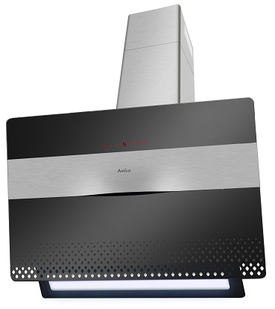
Odsavač par komínový
90 cm

Doporučená MOC (vč. DPH): |  | 7,990 Kč

Provozní vlastnosti:

Energetická třída: |  |  | A
Třída účinnosti dynamiky proudění: |  |  | A
Třída účinnosti osvětlení: |  |  | B
Třída účinnosti filtrace tuků: |  |  | E

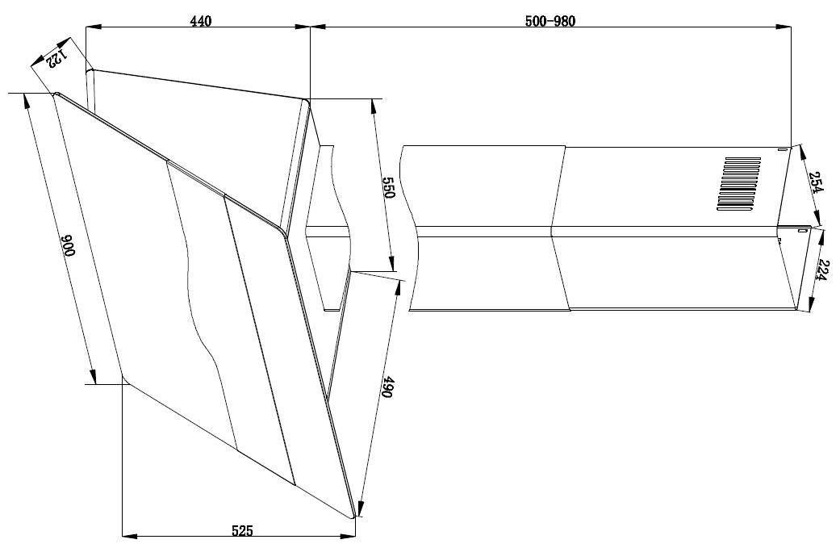
Odtah min. v běžném provozu: |  | 404 | m3/h
Odtah max. v běžném provozu: |  | 649 | m3/h
Odtah max. v režimu Booster: |  | 701 | m3/h

Hlučnost min. v běžném provozu: |  | 59 | dB(A)
Hlučnost max. v běžném provozu: |  | 68 | dB(A)
Hlučnost max. v režimu Booster: |  | 69 | dB(A)

Funkce:

Senzorové ovládání výkonu
LED displej
4 stupně výkonu
Osvětlení: |  | LED 1 x 6 W
Časovač - automatické vypnutí |  |  |  | Barva: | Černá
Generátor ozónu (ničí zápach, bakterie, plísně)

Konstrukce:

Průměr odtahu: |  |  | 150 mm | Objednací kód: |  | 1161160
Vzdálenost od plynové varné desky: |  |  | 650 mm
Vzdálenost od elektrické varné desky: |  |  | 450 mm
Počet motorů: |  |  | 1
Hliníkový tukový filtr
Možnost recirkulace
Typ uhlíkového filtru pro recirkulaci*: |  |  | FWP 18
Počet kusů potřebných k recirkulaci: |  |  | 2
Cena filtru: |  |  | 359 Kč

*není součástí balení

